Sheet1
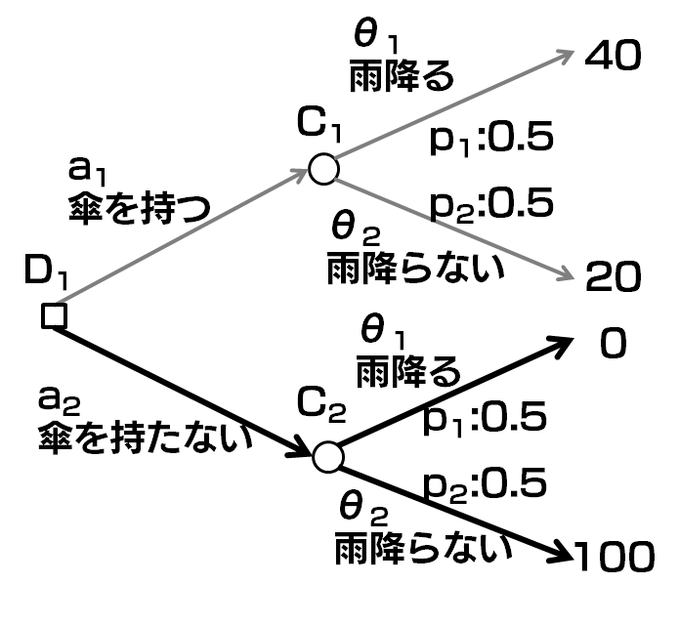
 |  | 自然の状態
 |  | 雨が降る | 雨が降らない | 期待効用 | max
行動 | 傘を持つ | 40 | 20 | 30 | 50
 | 傘を持たない | 0 | 100 | 50
 | 確率 | 0.5 | 0.5

